03.기본예제
Q. 요즘 우리 사이트 방문자 어때?

요즘
방문자
어때? : 많아지고 있다는 것을 확인? 작아지고 있따는거 확인 하고 싶은건지 추세를 보고 싶은건지

질문이 잘못던져지면 한없이 어려워진다

측정기준으로서 측정기간 ()
사용자 정의를 어떻게 할 건지

> 혹시 이 데이터를 더이에다가 사용하려고 하시는 지 여쭤봐도 될까요 ?

Q. 우리 웹사이트에 오는 사람들은 어떤사람들이야?
인구 통계 정보를 습득할 수 있는 보고서 확인 | 기간 8월 한달 | 관심분야:Technology/Technophiles
사용자 속성 > 인구통계 세부정보 보고서 | 국가 미국
어떤사람들 을 정의하려면 측정 기준이 필요하다 | 연령대 18 - 24
측정기준에 우선순위 : 측정기간 | 성별 : 남성

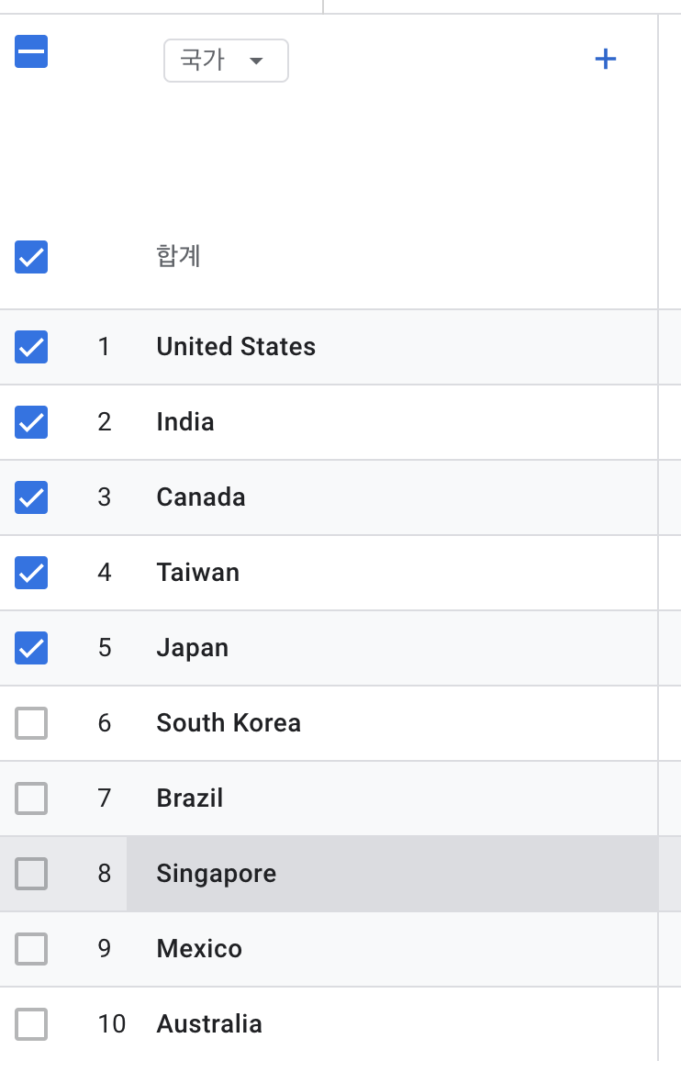
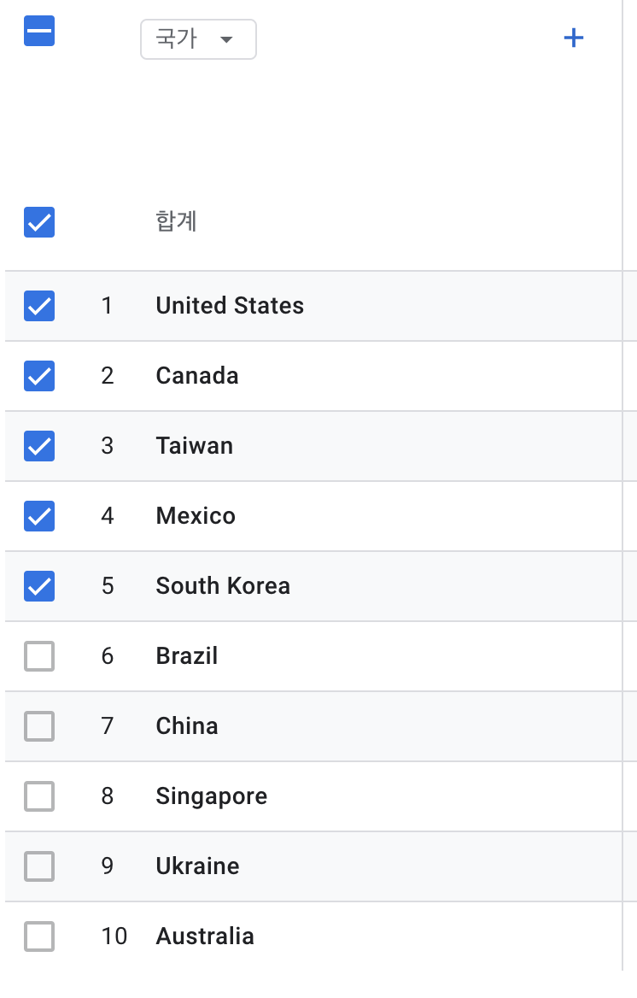
위에서 도출된 결과값이 매월 동일할까?
위 질문에 대한 정확한 답변을 하기 위해서 데이터 비교 필요하당

Q. 우리 웹사이트에서 상품 또는 제품을 구매하는 사람들은 주로 어디에서 와?

Q. 어디를 많이 봐 ?어떤 제품이인기가 많아요?

Q. 우리 웹 사이트에 오는 사람들이 올 때마다 상품을 구매해요?

Q.GA4 통해서 사이트 유입 데이터 수집 -> 결과값 팀, 조직, 부서 공유
기여분석 모델

